Panorama geral
IDHM no Brasil - Panorama Geral

 | IDHM: Índice de desenvolvimento humano do município
 | Medida composta por 3 indicadores:
 | 1. Longevidade;
 | 2. Educação;
 | 3. Renda.
 | O índice varia de 0 a 1, e quanto mais próximo de 1 maior é o desenvolvimento.

 | No Brasil o limite inferior que separa os 25% dos municípios de pior IDHM é
 | 0.599

 | Estados com mais de 10% dos municípos com IDHM abixo de 0,599

 | 1º QUARTIL (IDHM) | Abaixo

 | Qtde de Municípios | Frequência Relativa | Frequência Acumulada
BA | 262 | 18.74% | 18.74%
PI | 182 | 13.02% | 31.76%
MA | 158 | 11.30% | 43.06%
PB | 152 | 10.87% | 53.93%
PE | 108 | 7.73% | 61.66%
PA | 96 | 6.87% | 68.53%
AL | 88 | 6.29% | 74.82%
MG | 73 | 5.22% | 80.04%
RN | 70 | 5.01% | 85.05%
CE | 49 | 3.51% | 88.56%
AM | 47 | 3.36% | 91.92%
SE | 43 | 3.08% | 94.99%
TO | 25 | 1.79% | 96.78%
AC | 13 | 0.93% | 97.71%
RO | 9 | 0.64% | 98.35%
RR | 5 | 0.36% | 98.71%
PR | 4 | 0.29% | 99.00%
MS | 4 | 0.29% | 99.28%
AP | 3 | 0.21% | 99.50%
GO | 3 | 0.21% | 99.71%
MT | 3 | 0.21% | 99.93%
RS | 1 | 0.07% | 100.00%
 | Estados | Qtde de Municípios | Frequência Relativa | Frequência Acumulada
 | BA | 262 | 18.74% | 18.74%
 | PI | 182 | 13.02% | 31.76%
 | MA | 158 | 11.30% | 43.06%
 | PB | 152 | 10.87% | 53.93%
 | PE | 108 | 7.73% | 61.66%
 | PA | 96 | 6.87% | 68.53%
 | AL | 88 | 6.29% | 74.82%
 | MG | 73 | 5.22% | 80.04%
 | RN | 70 | 5.01% | 85.05%
 | CE | 49 | 3.51% | 88.56%
 | AM | 47 | 3.36% | 91.92%
 | SE | 43 | 3.08% | 94.99%
 | TO | 25 | 1.79% | 96.78%
 | AC | 13 | 0.93% | 97.71%
 | RO | 9 | 0.64% | 98.35%
 | RR | 5 | 0.36% | 98.71%
 | PR | 4 | 0.29% | 99.00%
 | MS | 4 | 0.29% | 99.28%
 | AP | 3 | 0.21% | 99.50%
 | GO | 3 | 0.21% | 99.71%
 | MT | 3 | 0.21% | 99.93%
 | RS | 1 | 0.07% | 100.00%
 | Total Geral | 1398 | 100.00%

 | Classificação da ONU replicada aos municípios Brasileiros |  |  |  |  |  | Regiões com IDHM baixo

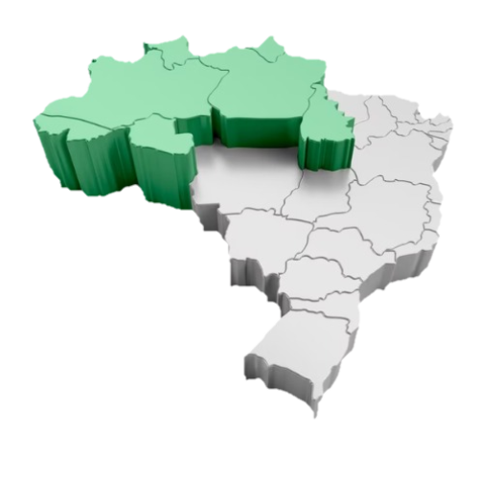
13%
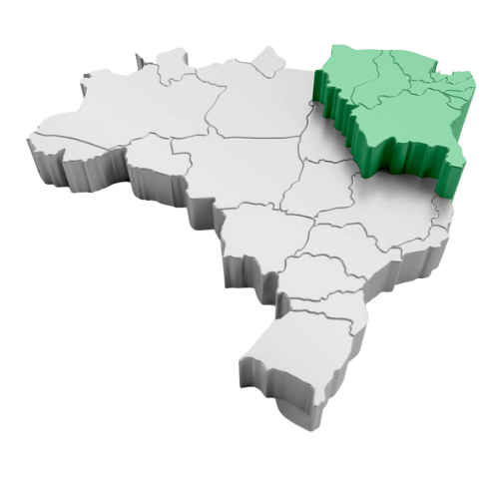
 | Classif. da ONU |  |  |  |  |  | Região Norte | Região Nordeste
 | Regiões | Baixo | Médio | Alto | Muito alto | Total Geral
 | Centro-Oeste | 0% | 55% | 44% | 0% | 100%
16%
 | Nordeste | 13% | 85% | 2% | 0% | 100%
 | Norte | 16% | 78% | 6% | 0% | 100%
 | Sudeste | 1% | 44% | 53% | 2% | 100%
 | Sul | 0% | 32% | 66% | 1% | 100%
 | Total Geral | 6% | 58% | 35% | 1% | 100%

Renda
IDHM no Brasil - Renda

 | Base total nacional

IDHM_Renda X GDP_CAPITA
 | GDP_CAPITA
0.843 | 57071.43
0.776 | 106841.78
0.84 | 50690.82
0.863 | 79099.77
0.867 | 49577.53
0.841 | 35122.01
0.791 | 177735.3
0.798 | 30477.73
0.861 | 50544.73
0.85 | 44239.2
0.772 | 20796.62
0.829 | 49876.62
0.82 | 44463.8
0.776 | 48585.36
0.749 | 43024.92
0.749 | 23045.09
0.824 | 32209.01
0.766 | 62202.25
0.807 | 51239.64
0.746 | 40367.54
0.819 | 36249.85
0.738 | 33564.11
0.8 | 37930.34
0.887 | 46202.31
0.834 | 98049.82
0.749 | 30632.81
0.789 | 33374.97
0.792 | 46888.51
0.891 | 83656.3
0.804 | 53615.25
0.751 | 20350
0.801 | 35230.47
0.782 | 35797.47
0.79 | 29442.66
0.765 | 39288.71
0.797 | 54656.57
0.695 | 21596.35
0.76 | 33603.82
0.87 | 39048.21
0.806 | 39996.43
0.812 | 44791.08
0.795 | 44268.54
0.876 | 60427.74
0.812 | 44007.35
0.758 | 64356.21
0.745 | 40512.94
0.784 | 25968.58
0.8 | 35577.22
0.762 | 33602.58
0.768 | 24890.54
...

 |  |  | Média | 21,125.22 |  | Correlação de Pearson | 0.53 | MÉDIA
 |  |  | Mediana | 15,879.96

 | IDHM_Renda por Região
 | Região | Média | Desvio padrão | Mínimo | Máximo
 | Centro-Oeste | 0.684 | 0.043 | 0.547 | 0.863
 | Nordeste | 0.562 | 0.046 | 0.400 | 0.798
 | Norte | 0.593 | 0.062 | 0.437 | 0.789
 | Sudeste | 0.681 | 0.058 | 0.502 | 0.891
 | Sul | 0.713 | 0.044 | 0.570 | 0.870
 | Total Geral | 0.643 | 0.081 | 0.400 | 0.891

 | GDP_CAPITA por Região
 | Região | Média Renda | Desvio padrão Renda | Média de IDHM
 | Centro-Oeste | 31,132.92 | 26,471.51 | 0.689
 | Nordeste | 10,291.20 | 10,407.97 | 0.591
 | Norte | 14,632.26 | 8,581.78 | 0.608
 | Sudeste | 24,343.19 | 23,826.64 | 0.699
 | Sul | 31,472.68 | 17,784.74 | 0.714
 | Total Geral | 21,125.22 | 20,314.10 | 0.659

